Sayfa1
MXZ-6C122VA Inverter Multi Split Klima Sistemleri
BTU Sınıflandırmaları: 42.000
ÖZELLİKLER
Max. 6 İç Ünite Bağlanabilme
Enerji Tasarrufu için Talep Kontrol
Soğutma/Isıtma Anahtarı
Sessiz Çalışma

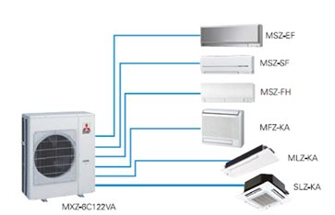
Detaylar için Ürün Broşürünü Tıklayınız.

Tip |  |  | Inverter Power Multi Split
Model |  |  | MXZ-6C122VA
Soğutma | Nominal Kapasite | kW (Min-Max) | 12.2 (3,5 - 13,5)
 |  | Btu/h | 41.626
 | Ses Seviyesi | dB(A) | 51
 | EER (Eurovent Stantartına Göre) |  | 2019-01-03
 | Enerji Sınıfı |  | B
Isıtma | Nominal Kapasite | kW (Min-Max) | 14 (3.5 - 16,5)
 |  | Btu/h | 47,768
 | Ses Seviyesi | dB(A) | 53
 | COP (Eurovent Stantartına Göre) |  | Mar-67
 | Enerji Sınıfı |  | A

